상품제안서
윈도우볼펜(실크) | 상품코드: S03469

 |  |  |  |  |  |  | 02-713-8555 | www.synergygift.co.kr
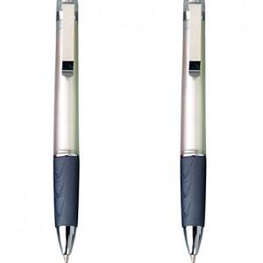

【상세/제작정보】 | 최소주문수량 : 500ea 500ea 미만 주문시 10,000원 추가비용 발생 됩니다.

【인쇄/포장옵션】 | 실크 / OPP(비닐)

【공급단가】 | 수량 | 500~ | 1,000~ | 2,000~ | 3,000~ | 5,000~
*VAT별도 | 단가 | 350원 | 340원 | 330원 | 310원 | 300원

【상품 URL】 | https://www.synergygift.co.kr:443/src/goods_detail.php?gdno=12409

